入力方法
 | ＜入力シートへ
入力方法

 | ■ 入力シートの「3. 発電設備仕様のご入力（PCS/パネルに関して)」「4. 定格出力合計等のご入力」の【入力の流れ】、【イメージ図】、【イメージ図の場合の入力内容】を記載しておりますので、ご確認ください

定格出力が異なる設備(PCS/パネル)は何種類あるかをご確認ください ※出力制限装置によって定格出力を制限している場合は、別の定格出力の設備として記載ください
定格出力が異なる設備(PCS/パネル) に分けて入力シートに情報を記載ください
定格出力が同じ設備の中で、パネル枚数の構成ごとの内訳を記載ください
自家消費電力最大・最小を記載ください ※定格出力合計と最大・最小受電電力は「はじめにシート」記載の【定格出力合計・契約受電電力の求め方】に則り、自動計算されます ※EMSによって定格出力合計を制御している場合は、制御後の定格出力合計も記載ください
変更前の定格出力合計・PCS台数を記載ください
変更前の最大受電電力を記載ください
【入力の流れ】

ⅰ

ⅱ

ⅲ
ⅳ

ⅴ

ⅵ

 | 【イメージ図】
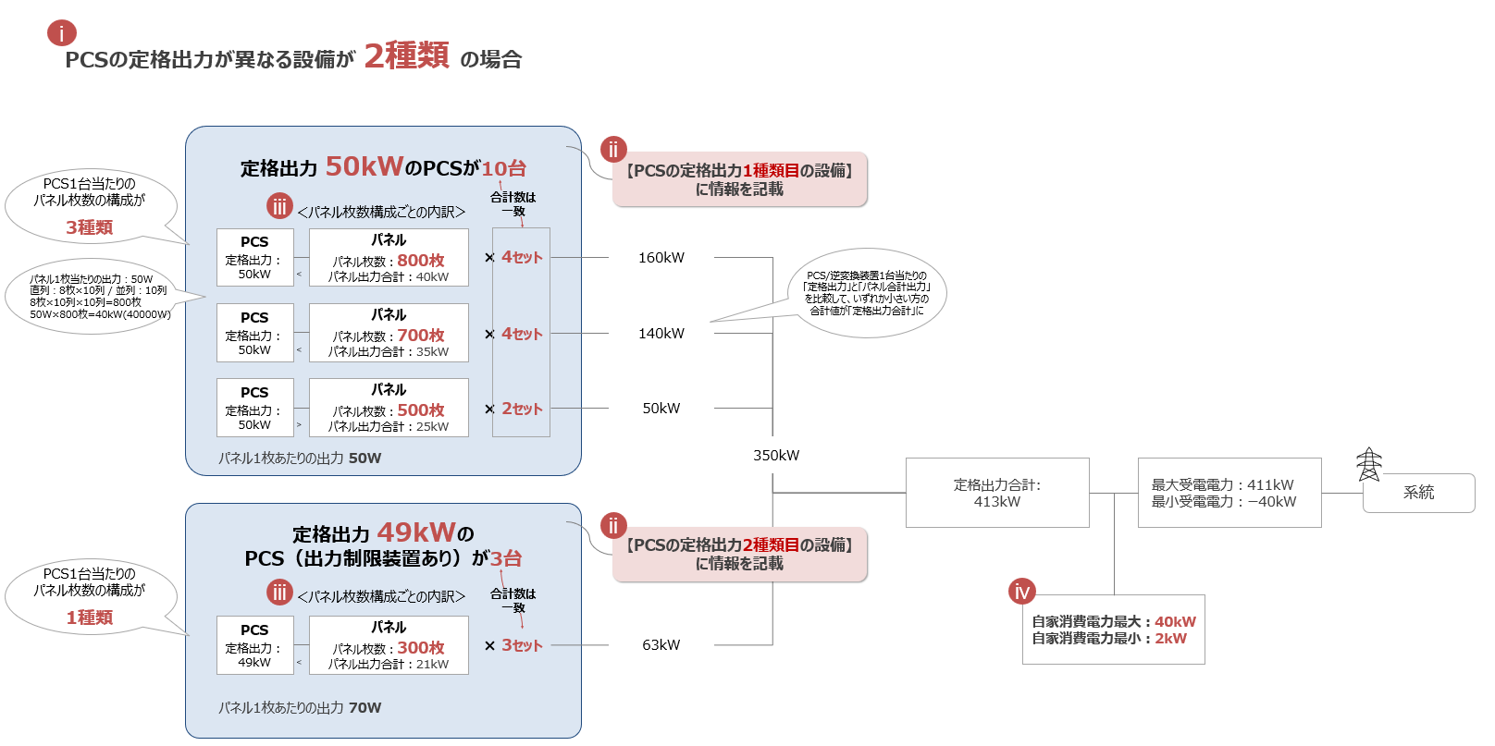

 | 【イメージ図の場合の入力内容】

 | 項目名 |  |  | 入力欄1 |  | 入力欄2
 | 3. 発電設備仕様のご入力（PCS/パネルに関して）
 | ・PCS/パネルの情報について、定格出力合計および受電電力を正確に把握するため、出力の異なるPCSごとの情報が必要になります。出力の異なるPCSごとに設備情報を記載ください。
ⅰ
 |  | PCSの定格出力が異なる設備は何種類ありますか？ |  | 2 | 種類
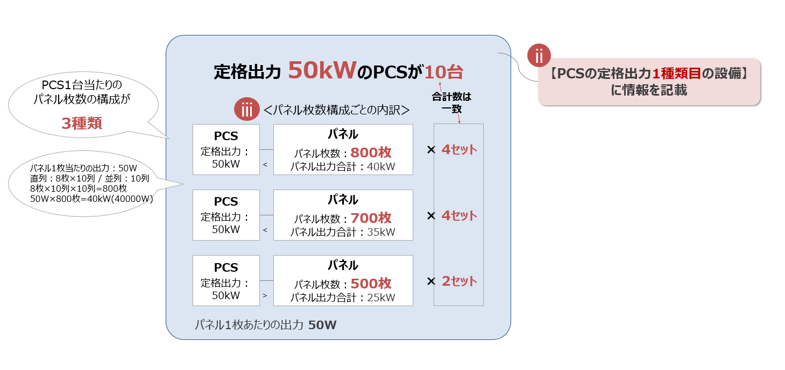
 |  | PCSの定格出力 1種類目の設備
 |  | 【前提情報】 | PCS：変更内容 | 型式変更
 |  |  | ：メーカ | A社
 |  |  | ：型式 | ○○○○○
 |  |  | パネル：変更内容 | 型式変更
 |  |  | ：メーカ | B社
 |  |  | ：型式 | ○○○○○
 |  | 【PCSの情報】 | 出力制限の有無 | 無
 |  |  | PCSの定格出力 | 50 | kW
 |  |  | 台数 | 10 | 台
メーカーの仕様書などをご確認の上、入力ください
 |  |  | メーカ | 〇〇〇〇
 |  |  | 型式 | 〇〇〇〇
 |  |  | 電気方式 | 三相３線式

 |  | 【パネルの情報】 | パネル1枚あたりの出力 | 50 | W
 |  |  | 定格出力1種類目の設備の中で、PCS1台当たりのパネル枚数の構成は何種類ありますか？ | 3 | 種類
 |  |  | PCS1台当たりのパネル枚数構成の内訳 | 【PCS1台あたりのパネル枚数】 |  | 【セット数】
 |  |  | パネル枚数1種類目 | 800 | 枚 | 4 | セット
 |  |  | パネル枚数2種類目 | 700 | 枚 | 4 | セット
 |  |  | パネル枚数3種類目 | 500 | 枚 | 2 | セット
 |  |  | パネル枚数4種類目 |  | 枚 |  | セット
 |  |  | パネル枚数5種類目 |  | 枚 |  | セット
 |  | PCSの定格出力 2種類目の設備
 |  |  | PCS：変更内容 | 型式変更
 |  |  | ：メーカ | C社
 |  |  | ：型式 | ○○○○○
 |  |  | パネル：変更内容 | 型式変更
 |  |  | ：メーカ | D社
 |  |  | ：型式 | ○○○○○
 |  | 【PCSの情報】 | 出力制限の有無 | 有
 |  |  | PCSの定格出力 | 49 | kW
 |  |  | 台数 | 3 | 台
メーカーの仕様書などをご確認の上、入力ください
 |  |  | メーカ | ▲▲▲
 |  |  | 型式 | ▲▲▲
 |  |  | 電気方式 | 三相３線式

 |  | 【パネルの情報】 | パネル1枚あたりの出力 | 70 | W
 |  |  | 定格出力2種類目の設備の中で、PCS1台当たりのパネル枚数の構成は何種類ありますか？ | 1 | 種類
 |  |  | PCS1台当たりのパネル枚数構成の内訳 | 【PCS1台あたりのパネル枚数】 |  | 【セット数】
 |  |  | パネル枚数1種類目 | 300 | 枚 | 3 | セット
 |  |  | パネル枚数2種類目 |  | 枚 |  | セット
 |  |  | パネル枚数3種類目 |  | 枚 |  | セット
 |  |  | パネル枚数4種類目 |  | 枚 |  | セット
 |  |  | パネル枚数5種類目 |  | 枚 |  | セット

ⅴ
系統
定格出力合計: 413kW
最大受電電力：411kW
最小受電電力：ー40kW
自家消費電力最大：40kW
自家消費電力最小：2kW
ⅳ
 | ４. 定格出力合計等のご入力
 |  | 発電設備等の定格出力合計 | （変更前）定格出力合計 | 413 | kW
 |  | （発電に必要な所内電力を含む） | （変更前）台数 | 13 | 台
 |  |  | （変更後）定格出力合計 ※入力不要 | 413 | kW
 |  | EMSによる出力制御有無 | ※EMSとは、発電設備全体に対して出力制御するシステムのことです。EMSによって出力制御を行う場合のみ 有を選択ください | 無
 |  |  | （EMS制御後）定格出力合計 |  | kW
 |  | 発電設備等の自家消費電力 | 最大自家消費電力 | 40 | kW
 |  | （発電に必要な所内電力を含む） | 最小自家消費電力 | 2 | kW
ⅵ
 |  | 受電地点における受電電力 | （変更前）最大受電電力 | 411 | kW
 |  | （送電系統への送電電力） | （変更後）最大受電電力 ※入力不要 | 411 | kW
 |  |  | （変更後）最小受電電力 ※入力不要 | -40 | kW

様式２
＜入力シートへ |  |  |  |  |  |  |  | 入力シートで記載した内容が反映されますので、情報の修正は入力シートでお願いいたします |  |  |  |  |  |  |  |  |  |  |  |  |  |  |  |  |  |  |  |  |  | おわりにへ＞
 |  |  |  |  |  |  |  |  |  |  |  |  |  |  |  |  |  |  |  |  |  |  |  |  |  |  |  | 様式２
 | 【高圧】PG申請用- |  |  |  |  | 2025-07-24

発電設備等の概要

１．希望時期
 | （１）アクセス設備※１の運用開始希望日（一般送配電等側設備への接続希望日）
 | （２）発電設備等の連系開始希望日（試運転）※２
 | （３）発電設備等の連系開始希望日（営業運転開始日）
 | ※１：アクセス設備：発電場所と送電系統を接続する設備 ※２：運転開始前の試運転など、送電系統への送電電力を初めて発生させる希望日を記載

２．希望受電電圧・予備電線路希望の有無
 | （１）希望受電電圧※３ |  |  |  |  |  |  |  |  |  |  |  |  |  |  |  |  |  |  |  | 6 |  | [kV]
 | （２）予備電線路希望の有無
 |  |  | 希望する予備送電サービス（有の場合） |  |  |  |  |  |  |  |  |  |  |  |  |  |  |  |  |  | （有の場合のみ選択して下さい）
 |  |  | 予備送電サービス契約電力（有の場合） |  |  |  |  |  |  |  |  |  |  |  |  |  |  |  |  |  |  |  | [kW]
 | ※３：接続検討の結果、希望受電電圧以外となる場合もございます。

３．電源種別
 | （１）－１ 新設・増設の電源種別 |  |  |  |  |  |  |  |  |  |  |  |  |  |  |  |  | （１）－２ 新設・増設の電源種別※8
 | 新設・増設する電源種別 |  |  |  |  |  | 太陽光 |  |  |  |  |  |  |  |  |  |  | 新設・増設する電源種別 |  |  |  |  |  |  | 初期設定は「なし」
 |  | 特別措置の適用予定※10 |  |  |  |  | （揚水・蓄電池の場合のみ選択して下さい） |  |  |  |  |  |  |  |  |  |  |  | 特別措置の適用予定※10 |  |  |  |  |  | （揚水・蓄電池の場合のみ選択して下さい）
 |  | 早期連系追加対策 (充電制限)の適用希望※11 |  |  |  |  | （蓄電池の場合のみ選択して下さい） |  |  |  |  |  |  |  |  |  |  |  | 早期連系追加対策 (充電制限)の適用希望※11 |  |  |  |  |  | （蓄電池の場合のみ選択して下さい）

 |  | 備考欄 |  |  |  |  |  |  |  |  |  |  |  |  |  |  |  |  | 備考欄

 | （２）－１ 既設の電源種別（既設電源がある場合）※9 |  |  |  |  |  |  |  |  |  |  |  |  |  |  |  |  | （２）－２ 既設の電源種別（既設電源がある場合）※9
 | 既設電源種別 |  |  |  |  |  | 初期設定は「なし」 |  |  |  |  |  |  |  |  |  |  | 既設電源種別 |  |  |  |  |  |  | 初期設定は「なし」
 |  | 特別措置の適用予定※10 |  |  |  |  | （揚水・蓄電池の場合のみ選択して下さい） |  |  |  |  |  |  |  |  |  |  |  | 特別措置の適用予定※10 |  |  |  |  |  | （揚水・蓄電池の場合のみ選択して下さい）
 |  | 備考欄 |  |  |  |  |  |  |  |  |  |  |  |  |  |  |  |  | 備考欄
 | ※４：発電機定格出力1,000kWを超えるもの。 ※５：発電機定格出力1,000kW以下のもの。
 | ※６：バイオマスに該当する廃棄物のみを燃焼するものを含みます。
 | ※７：地域資源バイオマスに該当する場合は、様式１「(７)特記事項」にその旨記載願います。
 | なお、その場合で燃料貯蔵や技術に由来する制御等により出力抑制が困難となる見込みである場合も様式１「(７)特記事項」にその旨記載願います。
 | ※８：新設、増設時に電源種別が複数ある場合は、「（１）－２ 新設・増設の電源種別」を使用ください。（初期設定は「なし」）
 | ※９：既設電源種別について選択ください。既設電源種別が複数ある場合は、「（２）－２ 既設の電源種別」を使用ください。（初期設定は「なし」)
 | ※10：電源種別が「揚水」または「蓄電池」の場合は、「特別措置の適用予定」の有無についてご選択ください。
 | なお、「有」の場合のその他負荷とは、揚水発電設備または蓄電池に付随する負荷以外の負荷を指します。
 | ※11：電源種別が「蓄電池」の場合に「早期連系追加対策（充電制限）」の適用希望有無についてご選択ください。
 | 早期連系追加対策（充電制限）とは、順潮流側混雑に対する早期連系対策として、特定の断面における充電を制限することへの同意等を前提に、
 | 熱容量面の系統増強をすることなく系統接続を認める対策を指します。

４．発電設備等の定格出力合計※12
 | （１）変更前 |  |  | 太陽光 |  |  |  |  |  |  | [台] |  |  |  | [kW] |  | ( | [℃] |  | ) |  | [kW] |  | ( |  | [℃] | ) |  | [kW] |  | ( | [℃] | )
 |  |  |  |  |  |  |  |  |  |  | [台] |  |  |  | [kW] |  | ( | [℃] |  | ) |  | [kW] |  | ( |  | [℃] | ) |  | [kW] |  | ( | [℃] | )
 | （２）変更後 |  |  | 太陽光 |  |  |  |  |  |  | [台] |  | 0 |  | [kW] |  | ( | [℃] |  | ) |  | [kW] |  | ( |  | [℃] | ) |  | [kW] |  | ( | [℃] | )
 |  |  |  |  |  |  |  |  |  |  | [台] |  |  |  | [kW] |  | ( | [℃] |  | ) |  | [kW] |  | ( |  | [℃] | ) |  | [kW] |  | ( | [℃] | )
 | ※12：ガスタービン等、外気温により発電出力が変化する場合には、各温度における発電出力を記載

５．受電地点における受電電力（送電系統への送電電力）※13
 | （１）変更前 |  |  |  |  | 最大※14 |  |  |  |  |  |  |  |  | [kW] |  | ( | [℃] |  | ) |  | [kW] |  | ( |  | [℃] | ) |  | [kW] |  | ( | [℃] | )
 | （２）変更後 |  |  |  |  | 最大 |  |  |  |  |  |  | 0 |  | [kW] |  | ( | [℃] |  | ) |  | [kW] |  | ( |  | [℃] | ) |  | [kW] |  | ( | [℃] | )
 |  |  |  |  |  | 最小 |  |  |  |  |  |  | 0 |  | [kW] |  | ( | [℃] |  | ) |  | [kW] |  | ( |  | [℃] | ) |  | [kW] |  | ( | [℃] | )
 | （記載例の計算式に拠らない場合は、考え方や理由を記載）：
 | ※13：ガスタービン等、外気温により発電出力が変化する場合には、各温度における受電電力を記載（発電出力が最大になる外気温の受電電力記載は必須）
 | ※14：連系地点において、受電電力がない（連系地点からの需要供給のみ）場合は、０を記載

６．自家消費電力（発電に必要な所内電力を含む）
 | 最大 |  |  |  |  | 0 |  |  | [kW] | ( | 力率 |  |  | [%] |  | )
 | 最小※15 |  |  |  |  | 0 |  |  | [kW] | ( | 力率 |  |  | [%] |  | )
 | ※15：発電の有無に拘わらず必要となる負荷設備の容量を記載

７．サイバーセキュリティ対策
 | 【留意事項】系統連系に際して、サイバーセキュリティ対策の実施、セキュリティ管理責任者を通知いただく必要があるため、その確認をさせていただきます。
 | 下記の対策について、同意の上、☐にチェックを反映いただくとともに、セキュリティ管理責任者を記載ください。
 | 対策 |  |  | ✓ | 系統連系技術要件に基づいた以下のサイバーセキュリティ対策を実施します。
・事業用電気工作物（発電事業の用に供するものに限る。）は、電力制御システムセキュリティガイドラインに準拠すること。
・自家用電気工作物（発電事業の用に供するもの及び小規模事業用電気工作物を除く。）に係る遠隔監視システム及び制御システムは、
「自家用電気工作物に係るサイバーセキュリティの確保に関するガイドライン」に準拠すること。
・上記以外の発電設備等は、以下の対策を講じること。
１:外部ネットワークや他ネットワークを通じた発電設備等の制御に係るシステムへの影響を最小化するための対策
２:発電設備等の制御に係るシステムへのマルウェアの侵入防止対策

 |  |  |  | セキュリティ管理責任者： |  |  |  |  |  |  |  | 選択してください

様式５の４
＜入力シートへ |  |  | 入力項目は残り | 5 | 項目です |  |  |  | おわりにへ
 |  |  |  |  |  |  |  |  |  | 様式５の４

 |  |  |  |  |  | ※用紙の大きさは、日本産業規格Ａ３サイズとしてください。

 |  |  |  |  |  |  |  | 発電設備等設置者名
単 線 結 線 図

 | ■単線結線図の各情報を添付ください
 | ・本様式は本シートに添付または別途提出が可能です。いずれかの方法でご提出してください。（別途提出する際もチェックリストはご確認ください）

 | ■提出前チェックリスト（別途提出する際や本シートに記載しない項目であっても、ご提出前に必ずご確認して✓ください）
 | 1 | 入力シートの【1. 契約情報のご入力-発電設備等設置場所】にご記載の住所と相違はありませんか？（単線結線図に住所が記載されている場合） |  |  |  |  | 確認して✓をご選択ください
 | 2 | 電力会社の名前は東京電力パワーグリッド株式会社になっていますか？（単線結線図に電力会社名が記載されている場合） |  |  |  |  | 確認して✓をご選択ください
 | 3 | VCTは1台、計量器は2台になっていますか？ |  |  |  |  | 確認して✓をご選択ください
 | 4 | 商用電源周波数は6（6.6）kV、50Hzになっていますか？ |  |  |  |  | 確認して✓をご選択ください
 | 5 | PCSの台数は、入力シートの【3. 発電設備仕様のご入力（PCS/パネルに関して）】にご記載のPCS台数と相違はありませんか？ |  |  |  |  | 確認して✓をご選択ください

 |  | ※添付する場合はこちらの枠内にお願いします。
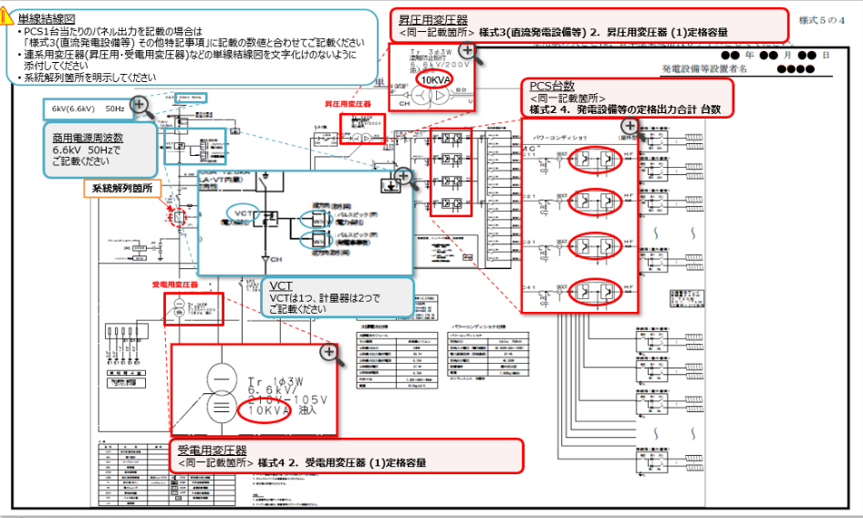

 |  | 【留意事項】
 |  | ・本様式に記載する系統連系保護リレーの「デバイスNo.」や「遮断器No.」については、様式３の３（系統連系保護リレー）で記載した記号の内容と統一するようにお願いします。
 |  | ・本様式に記載する「ＣＴ比」や「ＶＴ比」については、様式３の３（系統連系保護リレー）で記載した記号の内容と統一するようにお願いします。

様式５の５
＜入力シートへ |  |  |  | 入力項目は残り | 1 | 項目です |  |  |  |  | おわりにへ＞
 |  |  |  |  |  |  |  |  |  |  |  | 様式５の５

 |  |  |  |  |  |  | ※用紙の大きさは、日本産業規格Ａ３サイズとしてください。

 |  |  |  |  |  |  |  | 発電設備等設置者名
設 備 配 置 関 連
－ 主要設備レイアウト図 －

 |  | ■計量器、VCT、通信端末、受変電設備等の設置場所がわかる図面、装柱図、キュービクル等の図面を添付ください
 |  | ・本様式は本シートに添付または別途提出が可能です。いずれかの方法でご提出してください。（別途提出する際もチェックリストはご確認ください）
 |  | ※主要設備レイアウト図が下図と同じ場合はそのままご提出することも可能です。レイアウト図が異なる場合は下図を削除し、記載をお願いします。

 |  | ■提出前チェックリスト（別途提出する際や本シートに記載しない項目であっても、ご提出前に必ずご確認して✓ください）
 |  | 1 | 計量器・VCT・通信端末並びに受電設備の設置場所がわかるように記載がありますか？ |  |  | 確認して✓をご選択ください

 | ※添付の場合はこちらの枠内にお願いします。
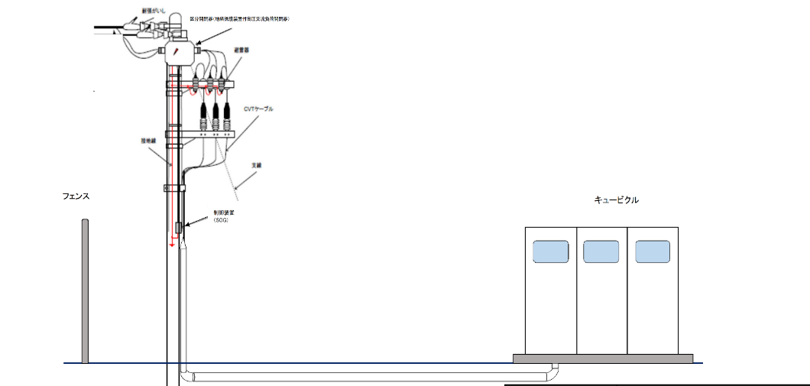

 |  |  |  |  |  |  |  |  | 1 | ／

※計量器・ＶＣＴ・通信端末ならびに受電設備の設置場所がわかるよう記載 |  |  |  |  |  |  | 縮 尺
※計量器・通信端末設備の設置仕様（壁掛け・自立盤）が決まっていれば記載
※通信ケーブルの引込ルートの指定があればわかるよう記載 |  |  |  |  |  |  |  |  |  | 縮尺は1/25,000か1/50,000としてください。

様式５の６
＜入力シートへ |  |  |  |  | 入力項目は残り | 7 | 項目です |  |  |  |  |  |  |  | おわりに＞
 |  |  |  |  |  |  |  |  |  |  |  |  |  |  |  | 様式５の６

 |  |  |  |  |  |  |  |  |  | ※用紙の大きさは、日本産業規格Ａ３サイズとしてください。

 |  |  |  |  |  |  |  |  |  |  |  |  | 発電設備等設置者名
設 備 配 置 関 連
－ 敷 地 平 面 図 －

 |  | ■接道（公道）の位置、連系柱（東電柱）の位置、構内受電柱、受電設備、発電設備の設置場所の情報がわかる地図を添付ください
 |  | ・本様式は本シートに添付または別途提出が可能です。いずれかの方法でご提出してください。（別途提出する際もチェックリストはご確認ください）
 |  | ・シート右側に記載例を載せておりますのでご参考ください。

 |  | ■提出前チェックリスト（別途提出する際や本シートに記載しない項目であっても、ご提出前に必ずご確認して✓ください）
 |  | 1 | 需要場所(発電設備を含めた敷地)がわかるように枠などが記載されていますか？ |  |  |  |  | 確認して✓をご選択ください
 |  | 2 | 需要場所に接する道路(進入路含めて)が記載されていますか？ |  |  |  |  | 確認して✓をご選択ください
 |  | 3 | 発電設備の設置場所がわかるように記載されていますか？ |  |  |  |  | 確認して✓をご選択ください
 |  | 4 | 連系柱(東電電柱)の位置が正確に記載されていますか？ |  |  |  |  | 確認して✓をご選択ください
 |  |  | 入力シートで記載した【電柱番号】 | が記載されていますか？(不明の場合は不明と入力シートに記載ください)
 |  | 5 | 構内受電柱(引込柱)の記載がありますか？ |  |  |  |  | 確認して✓をご選択ください
 |  | 6 | 受電設備(キュービクル)の記載がありますか？ |  |  |  |  | 確認して✓をご選択ください
 |  | 7 | 入力シートの【1. 契約情報のご入力-発電設備等設置場所】の住所と地図(設置位置)が相違ありませんか？ |  |  |  |  | 確認して✓をご選択ください

 | ※添付の場合こちらの枠内にお願いします。
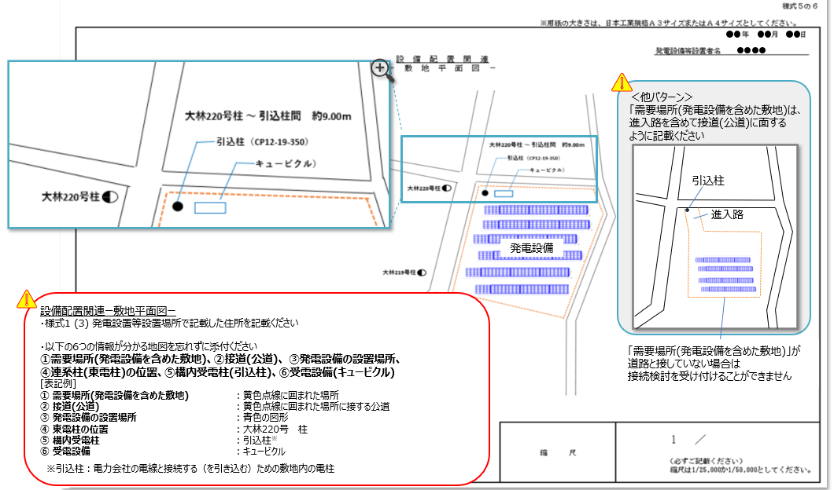

 |  |  |  |  |  |  |  |  | 縮 尺
 |  |  |  |  |  |  |  |  |  |  |  | 1 |  | /

※計量器・ＶＣＴ・通信端末ならびに受電設備の設置場所がわかるように記載 |  |  |  |  |  |  |  |  |  |  | 縮尺は1/25,000か1/50,000としてください。
※通信ケーブルの引込ルートの指定があればわかるように記載

様式５の７
＜入力シートへ |  |  |  | 入力項目は残り | 3 | 項目です |  |  |  |  |  | おわりに＞
 |  |  |  |  |  |  |  |  |  |  |  |  | 様式５の７

 |  |  |  |  |  |  | ※用紙の大きさは、日本産業規格Ａ３サイズとしてください。

 |  |  |  |  |  |  |  |  | 発電設備等設置者名
発 電 場 所 周 辺 地 図

 |  | ■周辺の建物名が明記されている地図を添付ください
 |  | ・本様式は本シートに添付または別途提出が可能です。いずれかの方法でご提出してください。（別途提出する際もチェックリストはご確認ください）
 |  | ・シート右側に記載例を載せておりますのでご参考ください。

 |  | ■提出前チェックリスト（別途提出する際や本シートに記載しない項目であっても、ご提出前に必ずご確認して✓ください）
 |  | 1 | 入力シートで記載した【1. 契約情報のご入力-発電設備等設置場所】の住所と相違ありませんか？（周辺地図に住所を記載している場合） |  |  |  |  | 確認して✓をご選択ください
 |  | 2 | 周辺の建物名が明記されていますか？ |  |  |  |  | 確認して✓をご選択ください
 |  | 3 | 様式5の6敷地平面図で記載した発電設備場所が分かるように枠などが記載されていますか？ |  |  |  |  | 確認して✓をご選択ください

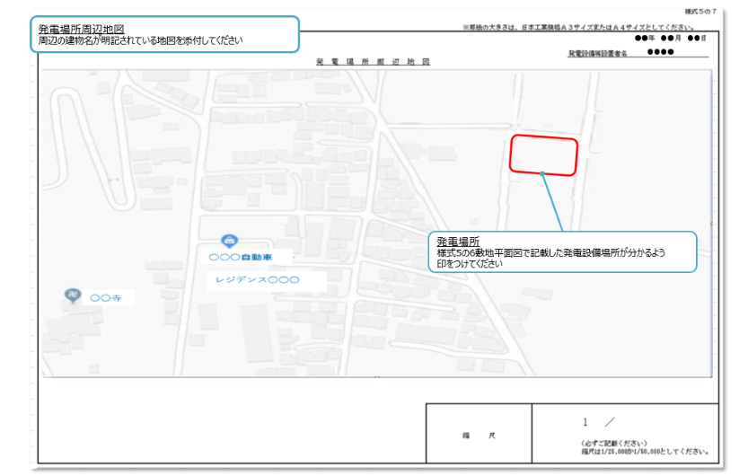
 | ※添付の場合こちらの枠内にお願いします。

 |  |  |  |  |  |  |  |  |  | 1 | ／

 |  |  |  |  |  |  | 縮 尺

 |  |  |  |  |  |  |  |  |  | 縮尺は1/25,000か1/50,000としてください。

